Sheet1
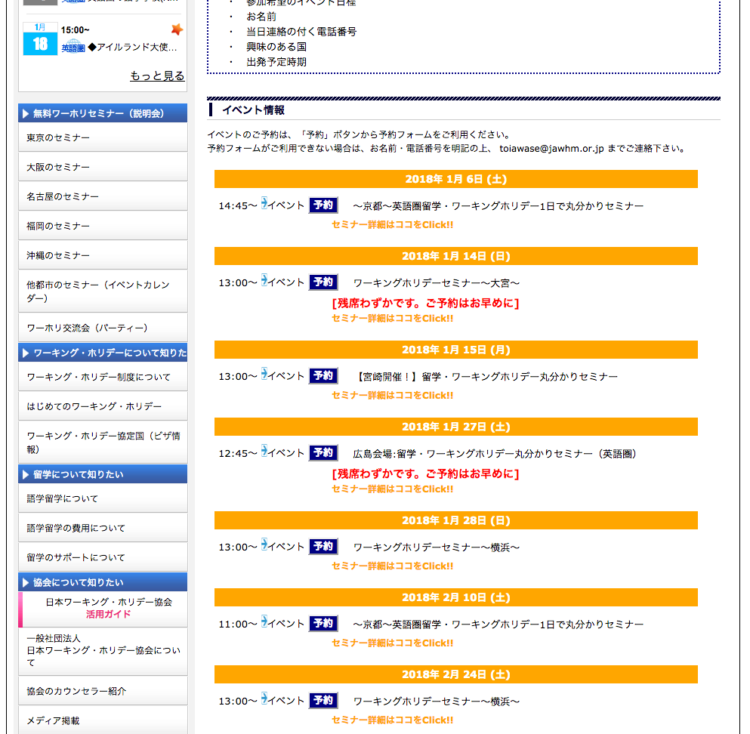
https://www.jawhm.or.jp/event.html

２０１８年１月
年月で、区切りを入れてください
Trưng bày các sự kiện chung trên cơ sở hàng năm.

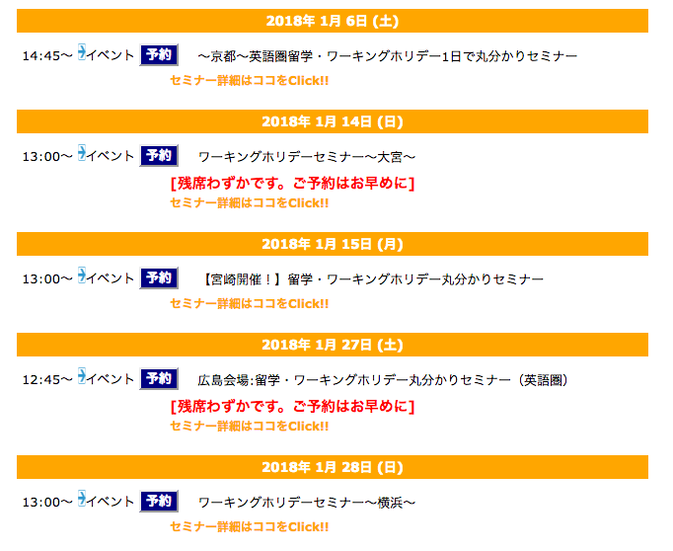

２０１８年２月

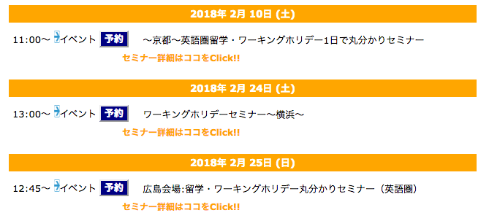

２０１８年３月

